病院調査（取り下げ病院用）
※本アンケートは、2023年5月までに、地ケア病棟入院料や入院医療管理料を変更（ 取り下げ）された病院に伺っています。
※集計や結果の公開にあたっては、法人や施設の名称やお名前が特定されることがないように取り扱います。 ※ご回答は、色付セルに入力して下さい。 ※地域包括ケアを「地ケア」と略して表記します。

 |  | 施設名：
 |  | ご記入者： お役職 |  |  |  |  |  | お名前
 |  | 郵便番号(ハイフンなし）：
 |  | 二次医療圏名：

1．基本情報（2023年4月1日現在の情報をお答え下さい）
 | 2023年4月1日現在の病床構成などに関する以下の各項目について入力して下さい。
 | 1)許可病床数 |  |  |  |  |  | 床 | ※介護医療院は許可病床に含みません
 |  |  |  | （うち休床 |  |  | 床）

 | 2)DPC対象病院である |  |  |  |  |  | ←該当する方に 1 を入力して下さい
 | DPC対象病院ではない

 | 3)貴院は、診療報酬上の許可病床数の上限が緩和される、医療資源が少ない地域にありますか？
 | 医療資源が少ない地域にある |  |  |  |  |  | ←該当する方に 1 を入力して下さい
 | 医療資源が少ない地域ではない
 |  |  |  |  |  |  |  |  |  |  |  |  |  | → | ▋病院機能の分類
・急性期ケアミックス型：急性期一般入院基本料７以上の急性期病棟があり、病床機能報告に照らして一定以上の急性期機能を有していると自ら判断し、病院全体として急性期を最も重視している病院です。
・ポストアキュート連携型：病院全体の実入院患者数の概ね半数以上が他院からのポストアキュートを受け入れる病院です。実患者数が半数に届くかどうか判断に迷う場合は、次の“どちらでもない”を選択して下さい。
・どちらでもない（地域密着型）：多くは自宅や居住系施設、介護施設 などで療養している患者の内科的・外科的急性増悪や軽症急性疾患などのサブアキュートを中心に受け入れる病院です。これに該当しない特徴ある医療に特化している病院も含みます。当協会では「どちらでもない」を地域密着型と定義しています。
 | 4) 貴院は地ケア病棟を有する病院機能のどれに分類されるでしょうか？
 | ※右の「病院機能の分類」をご覧下さい
 | ①急性期ケアミックス型 |  |  |  |  |  |  | ←該当する項目に 1 を入力して下さい
 | ②ポストアキュート連携型
 | ③地域密着型

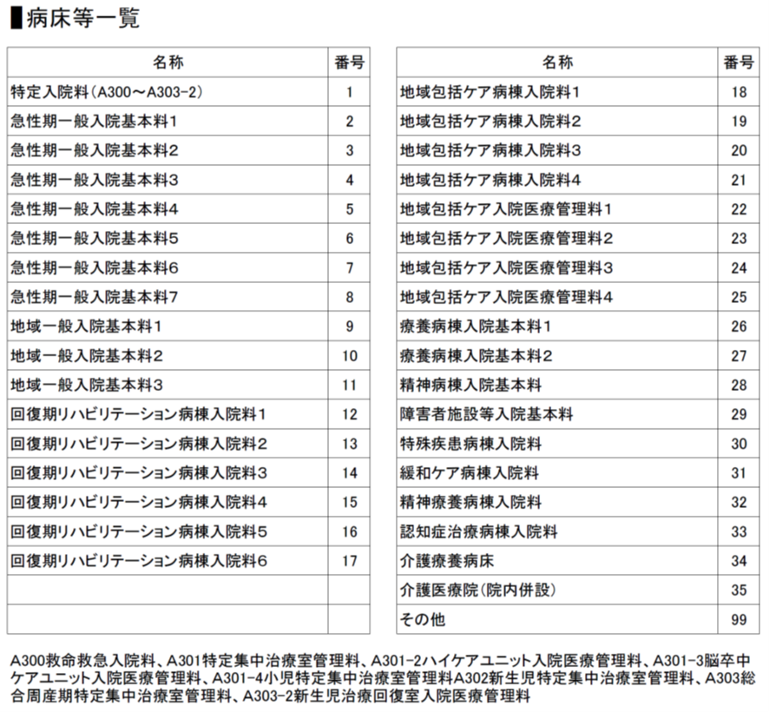
2．地ケア病棟入院料や入院医療管理料の届出の変更（取り下げ）について
 | 1)2023年3月31日時点（2023年4月1日に届出を変更（取り下げ）する前）の地ケア病棟入院料・入院医療管理料について入力して下さい。 ・届出の種類は、右の「病床等一覧」の18～25の該当する数字を各病棟の「番号」に入力してください。 ・病床数を「病床数」に入力してください。管理料の場合は管理料の病床数のみを入力してください。 ・医療法上の病床種別について、「一般病床」と「療養病床」のうち該当する方に 1 を入力してください。
 | 1病棟目 |  |  |  | 2病棟目 |  |  |  | 3病棟目
 | 番号 | 病床数 | 一般病床 | 療養病床 | 番号 | 病床数 | 一般病床 | 療養病床 | 番号 | 病床数 | 一般病床 | 療養病床

 | 4病棟目 |  |  |  | 5病棟目 |  |  |  | 6病棟目
 | 番号 | 病床数 | 一般病床 | 療養病床 | 番号 | 病床数 | 一般病床 | 療養病床 | 番号 | 病床数 | 一般病床 | 療養病床

 | 2)2023年4月1日時点（変更（取り下げ）した後）の上記1病棟目から6病棟目の病床種類と病床数を入力して下さい。 ・届出の種類は、右の「病床等一覧」の1～35の該当する数字を各病棟の「番号」に入力してください。 ・病床数を「病床数」に入力してください。管理料の場合は管理料の病床数のみを入力してください。 ・変化が分かるように、”○病棟目”は 1)と一致させてください
 | 1病棟目 |  |  |  | 2病棟目 |  |  |  | 3病棟目
 | 番号 | 病床数 | 一般病床 | 療養病床 | 番号 | 病床数 | 一般病床 | 療養病床 | 番号 | 病床数 | 一般病床 | 療養病床

 | 4病棟目 |  |  |  | 5病棟目 |  |  |  | 6病棟目
 | 番号 | 病床数 | 一般病床 | 療養病床 | 番号 | 病床数 | 一般病床 | 療養病床 | 番号 | 病床数 | 一般病床 | 療養病床

 | 3)2023年3月31日に「救急医療と在宅医療を提供する体制に関する要件」の経過措置が終了しましたが、貴院の地ケア病棟入院料や入院医療管理料の変更（取り下げ）は、この影響を受けていますか？
 | ①影響あり（経過措置終了に伴う変更） |  |  |  |  |  |  | ←該当する項目に 1 を入力して下さい
 | ②影響なし（当該要件とは別の理由での変更）

 | 4) 3)で「①影響あり（経過措置終了に伴う変更）」と回答された方にお聞きします。「救急医療と在宅医療を提供する体制に関する要件」で、基準を満たすことができなかった全ての項目に １ を入力してください。
 | ①在宅療養支援病院 |  |  |  |  |  |  | ←該当する全ての項目に 1 を 入力して下さい |  |  |  |  |  |  | 救急医療と在宅医療を提供する体制
 | ②在宅療養後方支援病院（実績3件以上／年） |  |  |  |  |  |  |  |  |  |  |  |  |  | ①
 | ③同一敷地内に訪看ステーションを設置 |  |  |  |  |  |  |  |  |  |  |  |  |  | ②
 | ④二次救急医療機関 |  |  |  |  |  |  |  |  |  |  |  |  |  | ③
 | ⑤救急告示病院 |  |  |  |  |  |  |  |  |  |  |  |  |  | ④
 | ⑥救急外来設置又は救急患者の24時間の受け入れ （許可病床200未満＋一般病床で届け出る場合) |  |  |  |  |  |  |  |  |  |  |  |  |  | ⑤
 |  |  |  |  |  |  |  |  |  |  |  |  |  |  | ⑥
 | 5) 3)で「①影響あり（経過措置終了に伴う変更）」と回答された方にお聞きます。経過措置終了の影響で届出を変更した病棟は、 今後どのようにされる予定ですか？ 対応策等について、ご回答ください。
 | ・上記2.4）の内 |  |  | をクリアして、 |  |  | 月に元（地ケア病棟入院料や入院医療管理料）に戻す予定 |  |  |  |  |  | ←該当する対応策等のいずれか について回答入力して下さい
 | ・上記2.4）の内 |  |  | をクリアして、 |  |  | 月に元（地ケア病棟入院料や入院医療管理料）に戻した
 | ・当面変更したまま利用 |  |  |  |  |  | ←該当する場合に 1 を入力して下さい
 | （その他：下欄に入力してください）

 | 6) 3)で「②影響なし（当該要件とは別の理由での変更）」と回答された方にお聞きします。貴院の地ケア病棟入院料や入院医療管理料を変更した理由について、当てはまるもの全てに 1 を入力してください。
 | （経営上の判断）
 | ・地ケアの減算要件に該当したため |  |  |  |  |  |  | ←該当する全ての項目に 1 を 入力して下さい
 | ・病床利用率やベッドコントロールの問題に対応
 | ・疾患や年齢、社会的背景等、患者像の変化に対応
 | ・地域における役割の変化や周辺病院の状況に対応
 | （人員や組織に関するもの）
 | ・看護師を配置できなかった
 | ・リハビリ職員を配置できなかった
 | ・その他職員を確保できなかった
 | ・地域連携、入退院支援を担う部門を設置できなかった
 | （病院全体の体制に関するもの）
 | ・許可病床数が変化した
 | ・コロナ診療に対応したため
 | ・地域医療連携推進法人やM&Aとなったため

 | （その他：下欄に入力してください）

3．その他
 | その他ご意見をご自由にお書き下さい。

アンケートは以上です。ご協力ありがとうございました。

